Sheet1
1-2 | 1-5 | 1-6 | 1-8 | 2-3 | 2-5 | 6-5 | 6-7 | 6-8 | 3-4 | 3-5 | 5-4 | 5-7 | 4-9 | 7-4 | 7-9 | 8-7 | 8-9
4 | 13 | 12 | 20 | 8 | 8 | 10 | 18 | 2 | 10 | 8 | 10 | 12 | 8 | 4 | 4 | 12 | 16

Иттерация 1 |  |  |  |  |  |  |  |  |  |  | Иттерация 2
Узел | Метка |  |  |  |  |  |  | Статус метки |  |  | Узел | Метка |  |  |  |  |  | Статус метки
1 | [0, -] |  |  |  |  |  |  | Постоянная |  |  | 1 | [0, -] |  |  |  |  |  | Постоянная
2 | [0 + 4, 1] = [4, 1] |  |  |  |  |  |  | Временная |  |  | 2 | [4, 1] |  |  |  |  |  | Постоянная
5 | [0 + 13, 1] = [13, 1] |  |  |  |  |  |  | Временная |  |  | 3 | [4 + 8, 2] = [12, 2] |  |  |  |  |  | Временная
6 | [0 + 12, 1] = [12, 1] |  |  |  |  |  |  | Временная |  |  | 5 | [0 + 13, 1] или [4 + 8, 2] = [12, 2] |  |  |  |  |  | Временная
8 | [0 + 20, 1] = [20, 1] |  |  |  |  |  |  | Временная |  |  | 6 | [12, 1] |  |  |  |  |  | Временная
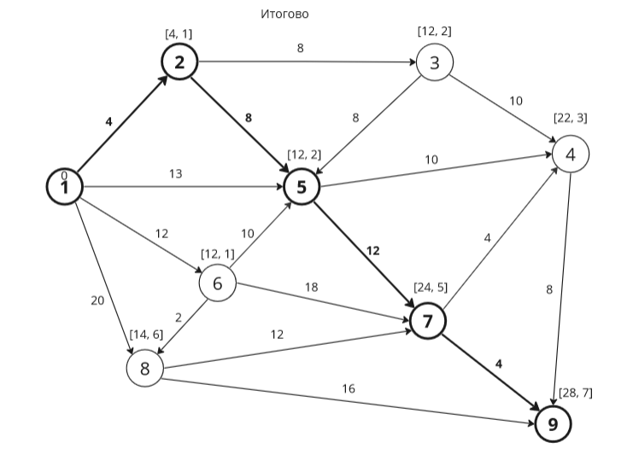
 |  |  |  |  |  |  |  |  |  |  | 8 | [20, 1] |  |  |  |  |  | Временная

Иттерация 3 |  |  |  |  |  |  |  |  |  |  | Иттерация 4
Узел | Метка |  |  |  |  |  |  | Статус метки |  |  | Узел | Метка |  |  |  |  |  | Статус метки
1 | [0, -] |  |  |  |  |  |  | Постоянная |  |  | 1 | [0, -] |  |  |  |  |  | Постоянная
2 | [4, 1] |  |  |  |  |  |  | Постоянная |  |  | 2 | [4, 1] |  |  |  |  |  | Постоянная
3 | [12, 2] |  |  |  |  |  |  | Постоянная |  |  | 3 | [12, 2] |  |  |  |  |  | Постоянная
4 | [12 + 10, 3] = [22, 3] |  |  |  |  |  |  | Временная |  |  | 4 | [22, 3] |  |  |  |  |  | Временная
5 | [12, 2] или [13, 1] или [12 + 8, 3] = [12, 2] |  |  |  |  |  |  | Временная |  |  | 5 | [12, 2] |  |  |  |  |  | Постоянная
6 | [12, 1] |  |  |  |  |  |  | Временная |  |  | 6 | [12, 1] |  |  |  |  |  | Временная
8 | [20, 1] |  |  |  |  |  |  | Временная |  |  | 7 | [12 + 12, 5] = [24, 5] |  |  |  |  |  | Временная
 |  |  |  |  |  |  |  |  |  |  | 8 | [20, 1] |  |  |  |  |  | Временная

Иттерация 5 |  |  |  |  |  |  |  |  |  |  | Иттерация 6
Узел | Метка |  |  |  |  |  |  | Статус метки |  |  | Узел | Метка |  |  |  |  |  | Статус метки
1 | [0, -] |  |  |  |  |  |  | Постоянная |  |  | 1 | [0, -] |  |  |  |  |  | Постоянная
2 | [4, 1] |  |  |  |  |  |  | Постоянная |  |  | 2 | [4, 1] |  |  |  |  |  | Постоянная
3 | [12, 2] |  |  |  |  |  |  | Постоянная |  |  | 3 | [12, 2] |  |  |  |  |  | Постоянная
4 | [22, 3] |  |  |  |  |  |  | Временная |  |  | 4 | [22, 3] |  |  |  |  |  | Временная
5 | [12, 2] |  |  |  |  |  |  | Постоянная |  |  | 5 | [12, 2] |  |  |  |  |  | Постоянная
6 | [12, 1] |  |  |  |  |  |  | Постоянная |  |  | 6 | [12, 1] |  |  |  |  |  | Постоянная
7 | [24, 5] или [12 + 18, 6] = [24, 5] |  |  |  |  |  |  | Временная |  |  | 7 | [24, 5] или [14 + 12, 6] = [24, 5] |  |  |  |  |  | Временная
8 | [20, 1] или [12 + 2, 6] = [14, 6] |  |  |  |  |  |  | Временная |  |  | 8 | [14, 6] |  |  |  |  |  | Постоянная
 |  |  |  |  |  |  |  |  |  |  | 9 | [14 + 16, 8] = [30, 8] |  |  |  |  |  | Временная

Иттерация 7 |  |  |  |  |  |  |  |  |  |  | Иттерация 8 |  |  |  |  |  |  |  | Итоговая таблица |  |  | Длина кратчайшего пути: | 28
Узел | Метка |  |  |  |  |  |  | Статус метки |  |  | Узел | Метка |  |  |  |  |  | Статус метки | Узел | Метка | Статус метки | Узлы кратчайшего пути | 1, 2, 5, 7, 9
1 | [0, -] |  |  |  |  |  |  | Постоянная |  |  | 1 | [0, -] |  |  |  |  |  | Постоянная | 1 | [0, -] | Постоянная | Количество иттераций | 8
2 | [4, 1] |  |  |  |  |  |  | Постоянная |  |  | 2 | [4, 1] |  |  |  |  |  | Постоянная | 2 | [4, 1] | Постоянная
3 | [12, 2] |  |  |  |  |  |  | Постоянная |  |  | 3 | [12, 2] |  |  |  |  |  | Постоянная | 3 | [12, 2] | Постоянная
4 | [22, 3] |  |  |  |  |  |  | Постоянная |  |  | 4 | [22, 3] |  |  |  |  |  | Постоянная | 4 | [22, 3] | Постоянная
5 | [12, 2] |  |  |  |  |  |  | Постоянная |  |  | 5 | [12, 2] |  |  |  |  |  | Постоянная | 5 | [12, 2] | Постоянная
6 | [12, 1] |  |  |  |  |  |  | Постоянная |  |  | 6 | [12, 1] |  |  |  |  |  | Постоянная | 6 | [12, 1] | Постоянная | [28, 7] - > [24, 5] -> [12, 2] -> [4, 1] -> [0, -]
7 | [24, 5] |  |  |  |  |  |  | Временная |  |  | 7 | [24, 5] |  |  |  |  |  | Постоянная | 7 | [24, 5] | Постоянная | 1 -> 2 -> 5 -> 7 -> 9
8 | [14, 6] |  |  |  |  |  |  | Постоянная |  |  | 8 | [14, 6] |  |  |  |  |  | Постоянная | 8 | [14, 6] | Постоянная
9 | [30, 8] или [22 + 8, 4] = [30, 8] |  |  |  |  |  |  | Временная |  |  | 9 | [30, 8] или [24 + 4, 7] = [28, 7] |  |  |  |  |  | Временная | 9 | [28, 7] | Постоянная

